数据处理
流程引擎 | Apache Camel

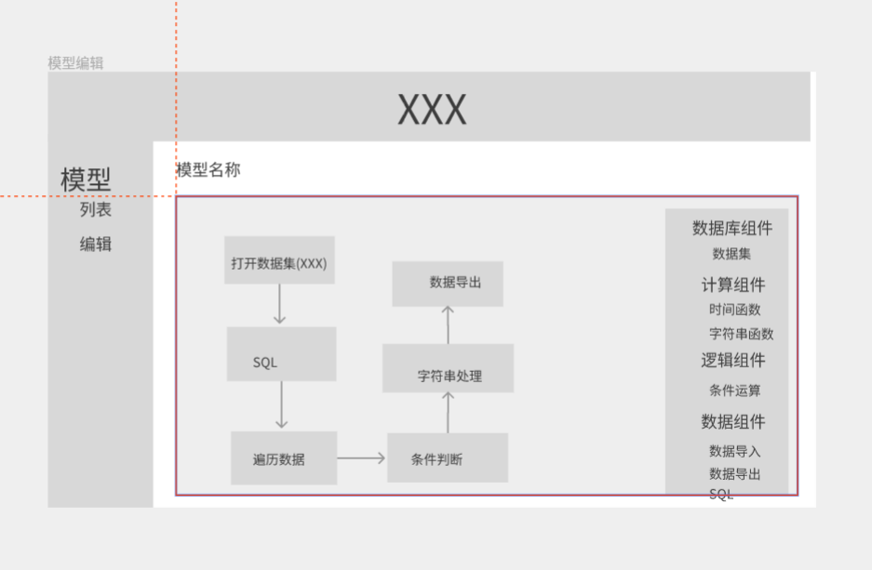
流程单元 | 串行处理单元
 | 条件判断
 | 循环
 | 逻辑计算
 | 脚本处理单元
 | 数字计算
 | 字符串处理
 | 表合并处理单元
 | SQL处理单元
 | 数据存储单元

数据处理 | 原始数据合并 | SQL处理
 | 数据清洗 | 定义数据流程

业务分析模型 | 单表计算类 | 定义数据流程
 | 多表计算类 | 先合并数据再基于合并后的数据建数据流程
 | 单表统计类 | SQL处理
 | 多表统计类 | SQL处理
 | 多数据源类 | 处理成以上4种

报表数据 | SQL处理

指标数据 | SQL处理

分析引擎
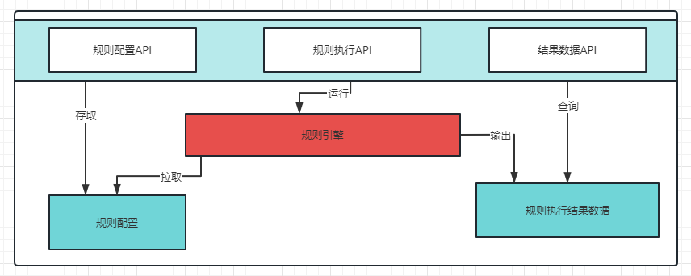
流程引擎 | LiteFlow

流程节点配置 | { "id": "流程ID", "name": "流程名称", "node": { "root": { "pipeline": [{ "nodeId": "001", "desc": "描述信息", "type": "dataset", "opt": "open", "config": { "keys":"values" } }] } } } | root: 根节点定义 pipeline:串行流程 节点描述： nodeId : 节点在流程中的唯一ID desc: 节点的描述信息 type: 节点类型，需要代码解析对应的操作 opt: 与type对应，按需定义，需要区分操作的时候使用 config: 此节点处理数据时，对应的配置信息

节点功能 | 数据集操作 | 增删改查
 | SQL操作 | 查询
 | 逻辑操作 | foreach遍历
 |  | if、else
 |  | pipeline 串行
 |  | parallel 并行
 | 函数计算 | 字符串函数（校验、清洗替换）
 |  | 数学函数
 |  | SPEL表达式

 | 脚本 | grovy脚本

